상품제안서
장마우스패드 780X300 | 상품코드: S02394

 |  |  |  |  |  |  | 02-713-8555 | www.synergygift.co.kr
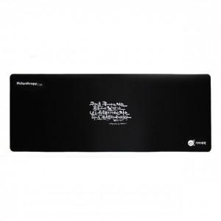 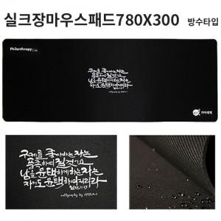

【상세/제작정보】 | <p><span style="font-size: 14pt;">※&nbsp;</span><span style="font-size: 14pt;">실크 졸인쇄 - 인쇄 후 180도 가열하여 인쇄가 떨어지지 않고 신축성이 있고 갈라짐이 없습니다.</span></p><p><span style="font-size: 14pt;">단, 졸인쇄 특성상 인쇄부위의 돌출이 있으므로 우측 인쇄시 마우스 드래깅의 문제가 있을 수 있습니다.</span><span style="font-size: 14pt;">​</span></p>

【인쇄/포장옵션】 | 졸인쇄 1도 / OPP(비닐)

【공급단가】 | 수량 | 100~ | 300~ | 500~ | 1,000~ | 3,000~
*VAT별도 | 3T | 2,700원 | 2,600원 | 2,500원 | 2,400원 | 2,340원
 | 4T | 3,100원 | 2,990원 | 2,870원 | 2,760원 | 2,690원
 | 5T | 3,510원 | 3,380원 | 3,250원 | 3,120원 | 3,040원

【상품 URL】 | https://www.synergygift.co.kr:443/src/goods_detail.php?gdno=16005

